Activité
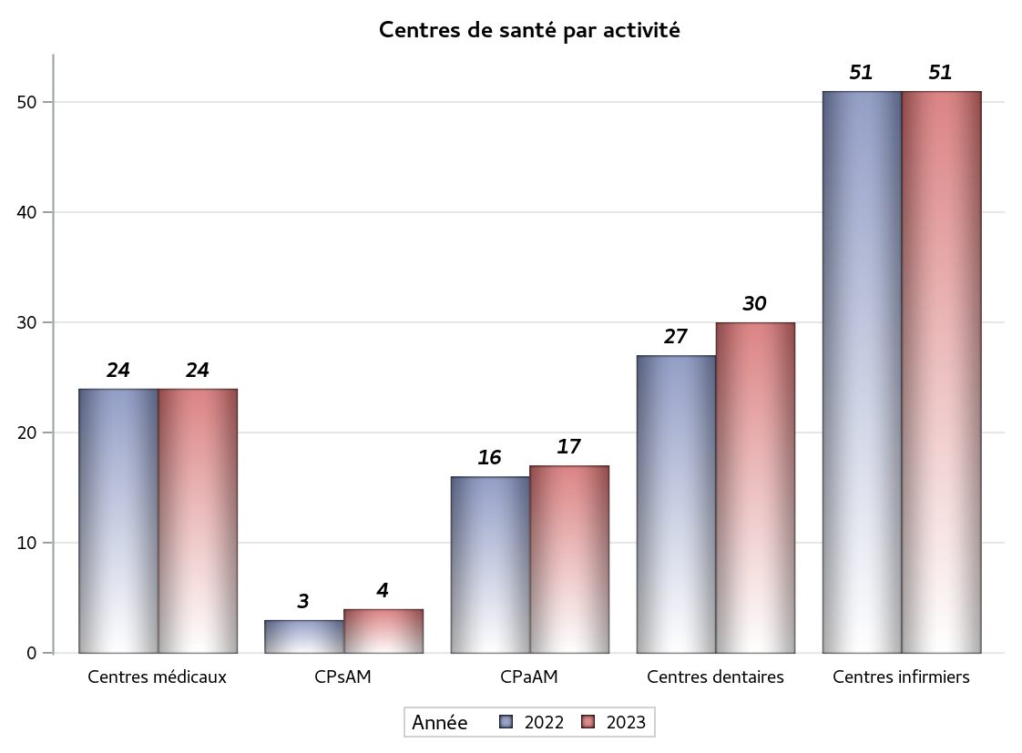

Implantation
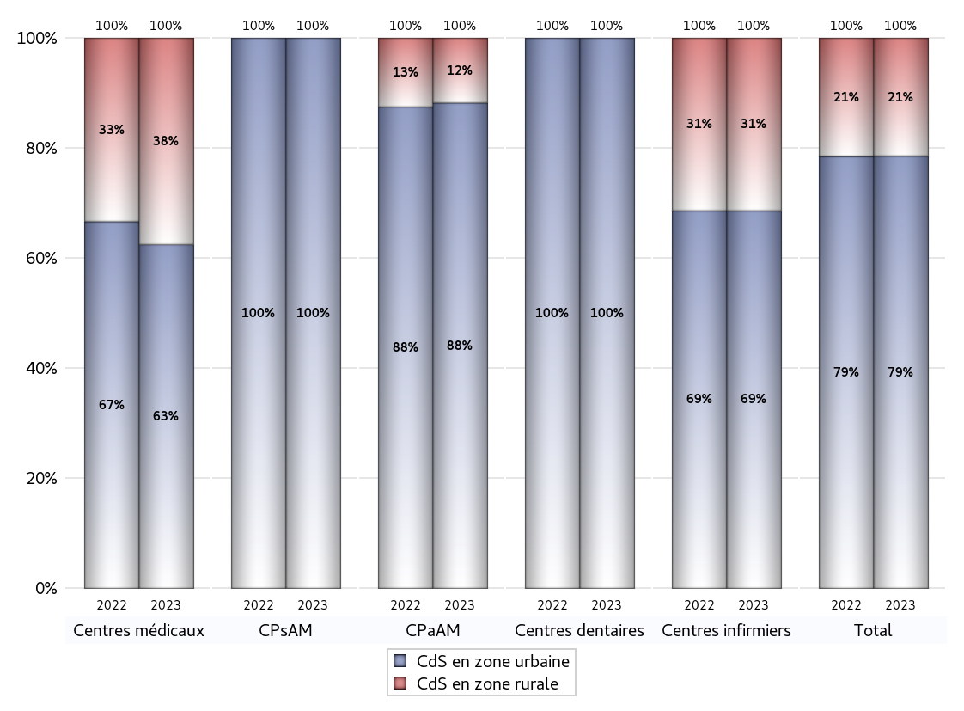
ZONE D'IMPLANTATION DES CENTRES
 | centres médicaux |  |  | Centres de santé polyvalents sans auxiliaires médicaux CPsAM |  | Centres de santé polyvalents avec auxiliaires médicaux CPaAM |  | Total centres à activité médicale | Centres de santé dentaires |  |  | Centres de santé infirmiers |  | Grand Total | Dont centres de santé pluri professionnels
 | avec MG et avec auxiliaires médicaux | avec MG et sans auxiliaires médicaux | sans MG | avec MG | sans MG | avec MG | sans MG |  | avec MG et avec auxiliaires médicaux | avec MG et sans auxiliaires médicaux | sans MG | avec MG | sans MG
CdS en zone urbaine | 7 | 7 | 1 | 3 | 1 | 11 | 4 | 34 | 0 | 0 | 30 | 0 | 35 | 99 | 18
Sous total zone urbaine | 15 |  |  | 4 |  | 15 |  |  | 30 |  |  | 35
Dont QPV | 0 | 0 | 0 | 0 | 0 | 2 | 0 | 2 | 0 | 0 | 1 | 0 | 1 | 4 | 2
Dont quartier vécu | 0 | 0 | 0 | 0 | 0 | 0 | 0 | 0 | 0 | 0 | 0 | 0 | 0 | 0 | 0
Dont zone prioritaire du SROS | 3 | 5 | 0 | 3 | 0 | 4 | 0 | 15 | 0 | 0 | 6 | 0 | 14 | 35 | 7
CdS en zone rurale | 3 | 6 | 0 | 0 | 0 | 2 | 0 | 11 | 0 | 0 | 0 | 0 | 16 | 27 | 5
Sous total zone rurale | 9 |  |  | 0 |  | 2 |  |  | 0 |  |  | 16
Dont zone prioritaire du SROS | 3 | 6 | 0 | 0 | 0 | 2 | 0 | 11 | 0 | 0 | 0 | 0 | 12 | 23 | 5
Total(sous total zone urbaine + sous total zone rurale) | 24 |  |  | 4 |  | 17 |  | 45 | 30 |  |  | 51 |  | 126 | 23

Gestionnaires
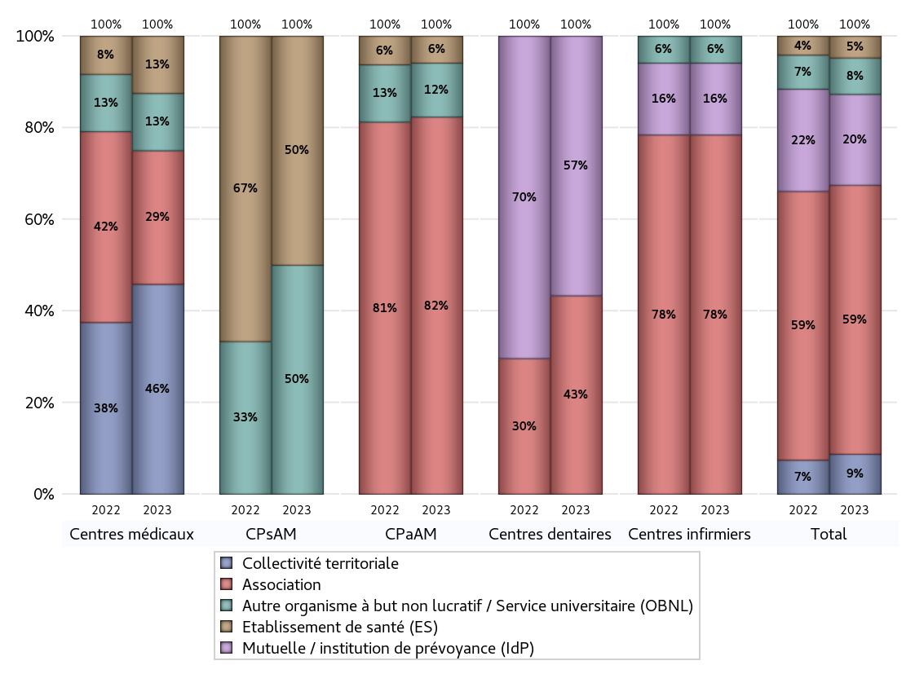
NOMBRE DE CENTRES DE SANTE PAR GESTIONNAIRE
 | centres médicaux |  |  | Centres de santé polyvalents sans auxiliaires médicaux CPsAM |  | Centres de santé polyvalents avec auxiliaires médicaux CPaAM |  | Total centres à activité médicale | Centres de santé dentaires |  |  | Centres de santé infirmiers |  | Grand Total | Dont centres de santé pluri professionnels
 | avec MG et avec auxiliaires médicaux | avec MG et sans auxiliaires médicaux | sans MG | avec MG | sans MG | avec MG | sans MG |  | avec MG et avec auxiliaires médicaux | avec MG et sans auxiliaires médicaux | sans MG | avec MG | sans MG
Collectivité territoriale | 5 | 6 | 0 | 0 | 0 | 0 | 0 | 11 | 0 | 0 | 0 | 0 | 0 | 11 | 5
Sous total Collectivité territoriale | 11 |  |  | 0 |  | 0 |  |  | 0 |  |  | 0
Association | 2 | 4 | 1 | 0 | 0 | 10 | 4 | 21 | 0 | 0 | 13 | 0 | 40 | 74 | 12
Sous total Association | 7 |  |  | 0 |  | 14 |  |  | 13 |  |  | 40
Mutuelle / institution de prévoyance (IdP) | 0 | 0 | 0 | 0 | 0 | 0 | 0 | 0 | 0 | 0 | 17 | 0 | 8 | 25 | 0
Sous total IdP | 0 |  |  | 0 |  | 0 |  |  | 17 |  |  | 8
Organisme de sécurité sociale (OSS) | 0 | 0 | 0 | 0 | 0 | 0 | 0 | 0 | 0 | 0 | 0 | 0 | 0 | 0 | 0
Sous total OSS | 0 |  |  | 0 |  | 0 |  |  | 0 |  |  | 0
Autre organisme à but non lucratif / Service universitaire (OBNL) | 2 | 1 | 0 | 1 | 1 | 2 | 0 | 7 | 0 | 0 | 0 | 0 | 3 | 10 | 4
Sous total OBNL | 3 |  |  | 2 |  | 2 |  |  | 0 |  |  | 3
Organisme à but lucratif (OBL) | 0 | 0 | 0 | 0 | 0 | 0 | 0 | 0 | 0 | 0 | 0 | 0 | 0 | 0 | 0
Sous total OBL | 0 |  |  | 0 |  | 0 |  |  | 0 |  |  | 0
Autre organisme à but lucratif | 0 | 0 | 0 | 0 | 0 | 0 | 0 | 0 | 0 | 0 | 0 | 0 | 0 | 0 | 0
Sous total Autre OBL | 0 |  |  | 0 |  | 0 |  |  | 0 |  |  | 0
Etablissement de santé (ES) | 1 | 2 | 0 | 2 | 0 | 1 | 0 | 6 | 0 | 0 | 0 | 0 | 0 | 6 | 2
Sous total ES | 3 |  |  | 2 |  | 1 |  |  | 0 |  |  | 0
Etat | 0 | 0 | 0 | 0 | 0 | 0 | 0 | 0 | 0 | 0 | 0 | 0 | 0 | 0 | 0
Sous total SU | 0 |  |  | 0 |  | 0 |  |  | 0 |  |  | 0
Total | 24 |  |  | 4 |  | 17 |  | 45 | 30 |  |  | 51 |  | 126 | 23

Effectifs
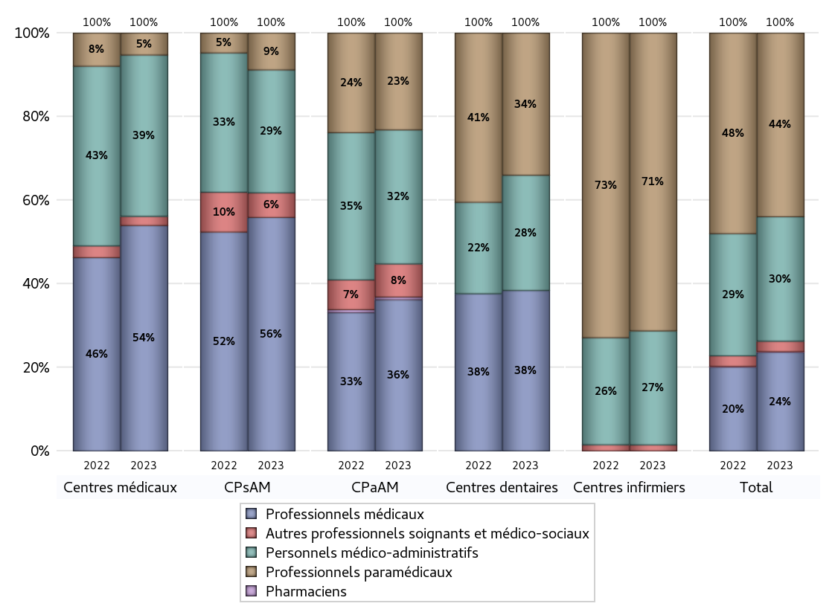
EFFECTIFS DES CENTRES
 | centres médicaux | Centres de santé polyvalents sans auxiliaires médicaux CPsAM | Centres de santé polyvalents avec auxiliaires médicaux CPaAM | Total centres à activité médicale | Centres de santé dentaires | Centres de santé infirmiers | Grand Total
Professionnels médicaux (1) | 123 | 19 | 114 | 256 | 149 | 0 | 405
Dont Médecins généralistes | 98 | 12 | 76 | 186 | 0 | 0 | 186
Dont Autres médecins spécialistes | 19 | 0 | 30 | 49 | 0 | 0 | 49
Dont Sages-Femmes | 3 | 4 | 1 | 8 | 0 | 0 | 8
Dont Chrirurgiens dentistes | 3 | 3 | 7 | 13 | 149 | 0 | 162
Dont Autres professionnels médicaux | 0 | 0 | 0 | 0 | 0 | 0 | 0
Professionnels paramédicaux (2) | 12 | 3 | 73 | 88 | 132 | 533 | 753
Dont Infirmiers | 5 | 0 | 47 | 52 | 0 | 528 | 580
Dont Assistants dentaires | 4 | 3 | 4 | 11 | 132 | 0 | 143
Dont Autres | 3 | 0 | 22 | 25 | 0 | 5 | 30
Pharmaciens (3) | 0 | 0 | 2 | 2 | 0 | 0 | 2
Total Professionnels de santé (1)+(2)(+3) | 135 | 22 | 189 | 346 | 281 | 533 | 1160
Autres professionnels soignants et médico-sociaux (4) | 5 | 2 | 25 | 32 | 0 | 11 | 43
Personnels médico-administratifs (5) | 88 | 10 | 101 | 199 | 107 | 204 | 510
Total (1)+(2)+(3)+(4)+(5) | 228 | 34 | 315 | 577 | 388 | 748 | 1713

Fonctionnement
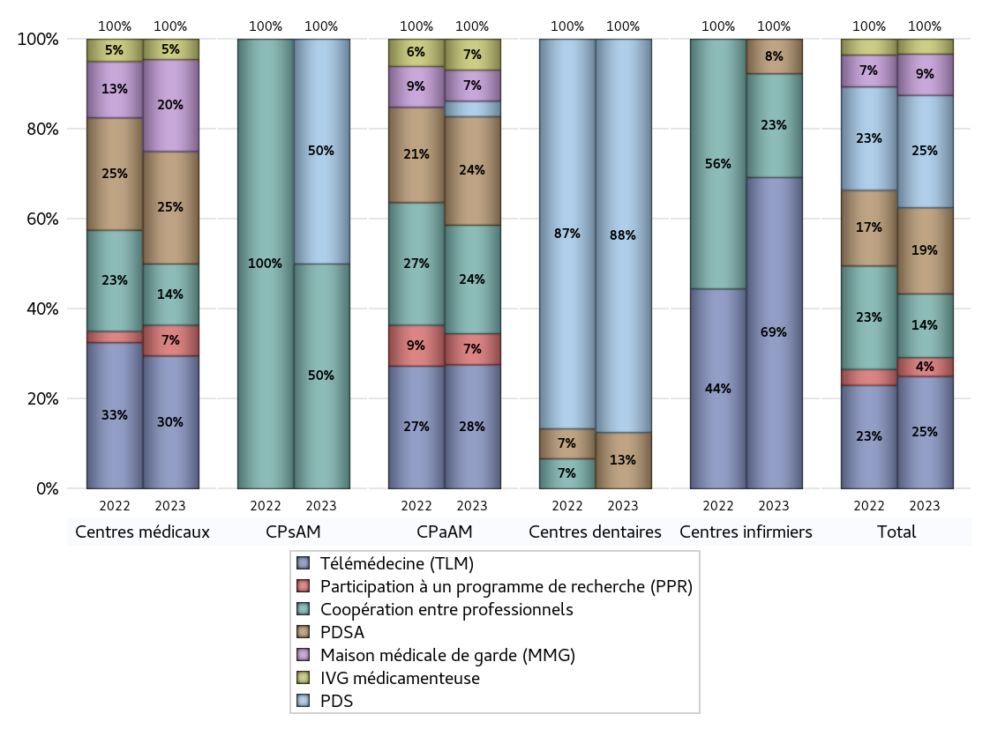
FONCTIONNEMENT(PDSA/MMG/IVG/TLM/PPR/COOP)
 | centres médicaux |  |  | Centres de santé polyvalents sans auxiliaires médicaux CPsAM |  | Centres de santé polyvalents avec auxiliaires médicaux CPaAM |  | Total centres à activité médicale | Centres de santé dentaires |  |  | Centres de santé infirmiers |  | Grand Total | Dont centres de santé pluri professionnels
 | avec MG et avec auxiliaires médicaux | avec MG et sans auxiliaires médicaux | sans MG | avec MG | sans MG | avec MG | sans MG |  | avec MG et avec auxiliaires médicaux | avec MG et sans auxiliaires médicaux | sans MG | avec MG | sans MG
PDSA au sein du centre | 0 | 1 | 0 | 0 | 0 | 0 | 3 | 4 | 0 | 0 | 4 | 0 | 1 | 9 | 0
PDSA en dehors du centre | 5 | 5 | 0 | 0 | 0 | 4 | 0 | 14 | 0 | 0 | 0 | 0 | 0 | 14 | 9
Sous total 1 PDSA | 5 | 6 | 0 | 0 | 0 | 4 | 3 | 18 | 0 | 0 | 4 | 0 | 1 | 23 | 9
Sous total PDSA | 11 |  |  | 0 |  | 7 |  |  | 4 |  |  | 1
PDS au sein du centre | 0 | 0 | 0 | 0 | 0 | 1 | 0 | 1 | 0 | 0 | 28 | 0 | 0 | 29 | 1
PDS en dehors du centre | 0 | 0 | 0 | 0 | 1 | 0 | 0 | 1 | 0 | 0 | 0 | 0 | 0 | 1 | 0
Sous Total 1 PDS | 0 | 0 | 0 | 0 | 1 | 1 | 0 | 2 | 0 | 0 | 28 | 0 | 0 | 30 | 1
Sous total PDS | 0 |  |  | 1 |  | 1 |  |  | 28 |  |  | 0
Maison médicale de garde (MMG) | 5 | 4 | 0 | 0 | 0 | 2 | 0 | 11 | 0 | 0 | 0 | 0 | 0 | 11 | 7
Sous total MMG | 9 |  |  | 0 |  | 2 |  |  | 0 |  |  | 0
IVG instrumentale | 0 | 0 | 0 | 0 | 0 | 0 | 0 | 0 | 0 | 0 | 0 | 0 | 0 | 0 | 0
Sous total IVGI | 0 |  |  | 0 |  | 0 |  |  | 0 |  |  | 0
IVG médicamenteuse | 0 | 2 | 0 | 0 | 0 | 2 | 0 | 4 | 0 | 0 | 0 | 0 | 0 | 4 | 2
Sous total IVGM | 2 |  |  | 0 |  | 2 |  |  | 0 |  |  | 0
Télémédecine (TLM) | 5 | 8 | 0 | 0 | 0 | 8 | 0 | 21 | 0 | 0 | 0 | 0 | 9 | 30 | 13
Sous total TLM | 13 |  |  | 0 |  | 8 |  |  | 0 |  |  | 9
Participation à un programme de recherche (PPR) | 1 | 2 | 0 | 0 | 0 | 2 | 0 | 5 | 0 | 0 | 0 | 0 | 0 | 5 | 3
Sous total PPR | 3 |  |  | 0 |  | 2 |  |  | 0 |  |  | 0
Coopération entre professionnels | 4 | 2 | 0 | 1 | 0 | 4 | 3 | 14 | 0 | 0 | 0 | 0 | 3 | 17 | 8
Sous total Coop | 6 |  |  | 1 |  | 7 |  |  | 0 |  |  | 3
Total | 44 |  |  | 2 |  | 29 |  | 75 | 32 |  |  | 13 |  | 120 | 43

Prévention
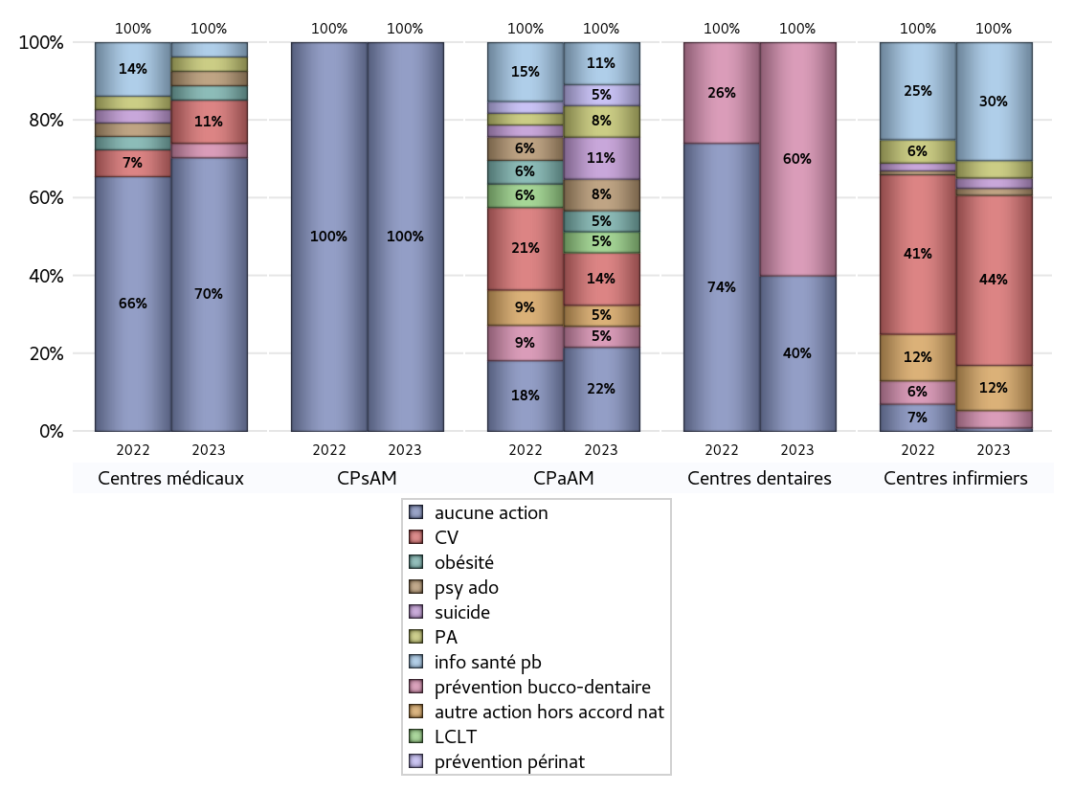
ACTIONS DE PREVENTION
 | centres médicaux |  |  | Centres de santé polyvalents sans auxiliaires médicaux CPsAM |  | Centres de santé polyvalents avec auxiliaires médicaux CPaAM |  | Total centres à activité médicale | Centres de santé dentaires |  |  | Centres de santé infirmiers |  | Grand Total | Dont centres de santé pluri professionnels
 | avec MG et avec auxiliaires médicaux | avec MG et sans auxiliaires médicaux | sans MG | avec MG | sans MG | avec MG | sans MG |  | avec MG et avec auxiliaires médicaux | avec MG et sans auxiliaires médicaux | sans MG | avec MG | sans MG
Aucune action | 8 | 10 | 1 | 3 | 1 | 4 | 4 | 31 | 0 | 0 | 12 | 0 | 1 | 44 | 12
Sous total aucune action | 19 |  |  | 4 |  | 8 |  |  | 12 |  |  | 1
Amélioration de la couverture vaccinale CV) | 1 | 2 | 0 | 0 | 0 | 5 | 0 | 8 | 0 | 0 | 0 | 0 | 49 | 57 | 6
Sous total CV | 3 |  |  | 0 |  | 5 |  |  | 0 |  |  | 49
Lutte contre la tuberculose (LCLT) | 0 | 0 | 0 | 0 | 0 | 2 | 0 | 2 | 0 | 0 | 0 | 0 | 0 | 2 | 2
Sous total LCLT | 0 |  |  | 0 |  | 2 |  |  | 0 |  |  | 0
Surpoids et obésité chez l'enfant | 1 | 0 | 0 | 0 | 0 | 2 | 0 | 3 | 0 | 0 | 0 | 0 | 0 | 3 | 3
Sous total obésité | 1 |  |  | 0 |  | 2 |  |  | 0 |  |  | 0
Souffrance psychique et conduites addictives chez l'adolescent de 12 à 25 ans | 0 | 1 | 0 | 0 | 0 | 3 | 0 | 4 | 0 | 0 | 0 | 0 | 2 | 6 | 3
Sous total souffrance psy ado | 1 |  |  | 0 |  | 3 |  |  | 0 |  |  | 2
Prévention du suicide | 0 | 0 | 0 | 0 | 0 | 4 | 0 | 4 | 0 | 0 | 0 | 0 | 3 | 7 | 4
Sous total prévention suicide | 0 |  |  | 0 |  | 4 |  |  | 0 |  |  | 3
Prévention spécifique en direction des personnes âgées pour les régions non incluses dans les expérimentations PAERPA | 0 | 1 | 0 | 0 | 0 | 3 | 0 | 4 | 0 | 0 | 0 | 0 | 5 | 9 | 3
Sous total prévention PA | 1 |  |  | 0 |  | 3 |  |  | 0 |  |  | 5
Prévention périnatale | 0 | 0 | 0 | 0 | 0 | 2 | 0 | 2 | 0 | 0 | 0 | 0 | 0 | 2 | 2
Sous total prévention périnat | 0 |  |  | 0 |  | 2 |  |  | 0 |  |  | 0
Mission de relais d'information ou d'action de santé publique dans les thèmes visés par l'accord national | 0 | 1 | 0 | 0 | 0 | 4 | 0 | 5 | 0 | 0 | 0 | 0 | 34 | 39 | 4
Sous total info santé pb | 1 |  |  | 0 |  | 4 |  |  | 0 |  |  | 34
Prévention bucco-dentaire (mission de santé publique dentaire ou bilan bucco dentaire) | 0 | 1 | 0 | 0 | 0 | 2 | 0 | 3 | 0 | 0 | 18 | 0 | 5 | 26 | 2
Sous total prévention bucco-dentaire | 1 |  |  | 0 |  | 2 |  |  | 18 |  |  | 5
Autre action non visée dans l'accord national | 0 | 0 | 0 | 0 | 0 | 2 | 0 | 2 | 0 | 0 | 0 | 0 | 13 | 15 | 2
Sous total autre action hors accord nat | 0 |  |  | 0 |  | 2 |  |  | 0 |  |  | 13

Total1 des Centres de santé avec au moins une action | 2 | 3 | 0 | 0 | 0 | 9 | 0 | 14 | 0 | 0 | 18 | 0 | 50 | 82 | 11
Total2 des Centres de santé avec au moins une action | 5 |  |  | 0 |  | 9 |  |  | 18 |  |  | 50

ETP
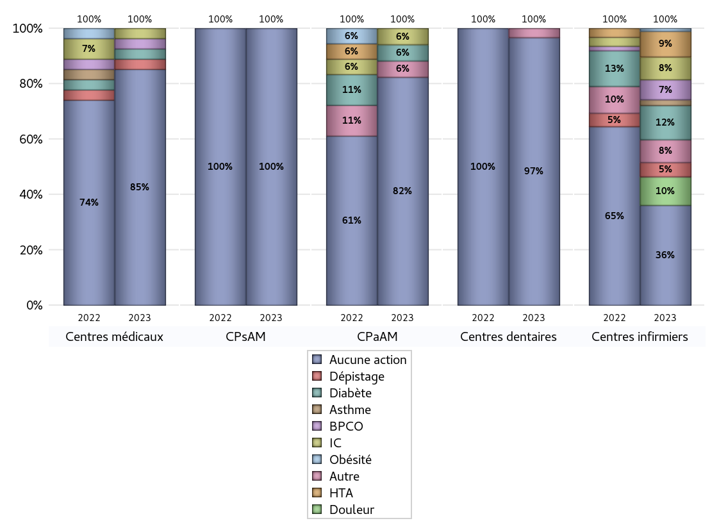
EDUCATION THERAPEUTIQUE DU PATIENT
 | centres médicaux |  |  | Centres de santé polyvalents sans auxiliaires médicaux CPsAM |  | Centres de santé polyvalents avec auxiliaires médicaux CPaAM |  | Total centres à activité médicale | Centres de santé dentaires |  |  | Centres de santé infirmiers |  | Grand Total | Dont centres de santé pluri professionnels
 | avec MG et avec auxiliaires médicaux | avec MG et sans auxiliaires médicaux | sans MG | avec MG | sans MG | avec MG | sans MG |  | avec MG et avec auxiliaires médicaux | avec MG et sans auxiliaires médicaux | sans MG | avec MG | sans MG
Aucune action | 9 | 13 | 1 | 3 | 1 | 10 | 4 | 41 | 0 | 0 | 29 | 0 | 35 | 105 | 19
Sous total aucune action | 23 |  |  | 4 |  | 14 |  |  | 29 |  |  | 35
Diabète | 1 | 0 | 0 | 0 | 0 | 1 | 0 | 2 | 0 | 0 | 0 | 0 | 12 | 14 | 2
Sous total diabète | 1 |  |  | 0 |  | 1 |  |  | 0 |  |  | 12
Asthme | 0 | 0 | 0 | 0 | 0 | 0 | 0 | 0 | 0 | 0 | 0 | 0 | 2 | 2 | 0
Sous total asthme | 0 |  |  | 0 |  | 0 |  |  | 0 |  |  | 2
BPCO | 1 | 0 | 0 | 0 | 0 | 0 | 0 | 1 | 0 | 0 | 0 | 0 | 7 | 8 | 1
Sous total BPCO | 1 |  |  | 0 |  | 0 |  |  | 0 |  |  | 7
Insuffisance cardiaque (IC) | 1 | 0 | 0 | 0 | 0 | 1 | 0 | 2 | 0 | 0 | 0 | 0 | 8 | 10 | 2
Sous total IC | 1 |  |  | 0 |  | 1 |  |  | 0 |  |  | 8
HTA | 0 | 0 | 0 | 0 | 0 | 0 | 0 | 0 | 0 | 0 | 0 | 0 | 9 | 9 | 0
Sous total HTA | 0 |  |  | 0 |  | 0 |  |  | 0 |  |  | 9
Lombalgie chronique (LC) | 0 | 0 | 0 | 0 | 0 | 0 | 0 | 0 | 0 | 0 | 0 | 0 | 0 | 0 | 0
Sous total LC | 0 |  |  | 0 |  | 0 |  |  | 0 |  |  | 0
Obésité | 0 | 0 | 0 | 0 | 0 | 0 | 0 | 0 | 0 | 0 | 0 | 0 | 1 | 1 | 0
Sous total obésité | 0 |  |  | 0 |  | 0 |  |  | 0 |  |  | 1
VIH | 0 | 0 | 0 | 0 | 0 | 0 | 0 | 0 | 0 | 0 | 0 | 0 | 0 | 0 | 0
Sous total VIH | 0 |  |  | 0 |  | 0 |  |  | 0 |  |  | 0
Douleur | 0 | 0 | 0 | 0 | 0 | 0 | 0 | 0 | 0 | 0 | 0 | 0 | 10 | 10 | 0
Sous total douleur | 0 |  |  | 0 |  | 0 |  |  | 0 |  |  | 10
Action de dépistage | 1 | 0 | 0 | 0 | 0 | 0 | 0 | 1 | 0 | 0 | 0 | 0 | 5 | 6 | 1
Sous total dépistage | 1 |  |  | 0 |  | 0 |  |  | 0 |  |  | 5
Autre | 0 | 0 | 0 | 0 | 0 | 1 | 0 | 1 | 0 | 0 | 1 | 0 | 8 | 10 | 1
Sous total autre | 0 |  |  | 0 |  | 1 |  |  | 1 |  |  | 8

Total1 des Centres de santé avec au moins une action | 1 | 0 | 0 | 0 | 0 | 3 | 0 | 4 | 0 | 0 | 1 | 0 | 16 | 21 | 4
Total2 des Centres de santé avec au moins une action | 1 |  |  | 0 |  | 3 |  |  | 1 |  |  | 16

promo santé
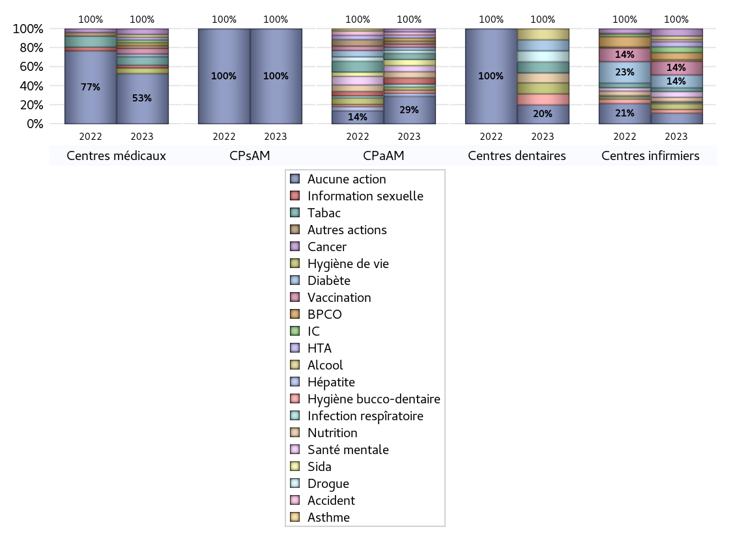
PROMOTION ET EDUCATION POUR LA SANTE
 | centres médicaux |  |  | Centres de santé polyvalents sans auxiliaires médicaux CPsAM |  | Centres de santé polyvalents avec auxiliaires médicaux CPaAM |  | Total centres à activité médicale | Centres de santé dentaires |  |  | Centres de santé infirmiers |  | Grand Total | Dont centres de santé pluri professionnels
 | avec MG et avec auxiliaires médicaux | avec MG et sans auxiliaires médicaux | sans MG | avec MG | sans MG | avec MG | sans MG |  | avec MG et avec auxiliaires médicaux | avec MG et sans auxiliaires médicaux | sans MG | avec MG | sans MG
Aucune action | 7 | 10 | 1 | 3 | 1 | 5 | 4 | 31 | 0 | 0 | 19 | 0 | 15 | 65 | 12
Sous total aucune action | 18 |  |  | 4 |  | 9 |  |  | 19 |  |  | 15
diabète | 1 | 0 | 0 | 0 | 0 | 1 | 0 | 2 | 0 | 0 | 11 | 0 | 18 | 31 | 2
Sous total diabète | 1 |  |  | 0 |  | 1 |  |  | 11 |  |  | 18
asthme | 0 | 0 | 0 | 0 | 0 | 0 | 0 | 0 | 0 | 0 | 0 | 0 | 1 | 1 | 0
Sous total asthme | 0 |  |  | 0 |  | 0 |  |  | 0 |  |  | 1
BPCO | 1 | 0 | 0 | 0 | 0 | 1 | 0 | 2 | 0 | 0 | 0 | 0 | 10 | 12 | 2
Sous total BPCO | 1 |  |  | 0 |  | 1 |  |  | 0 |  |  | 10
Insuffisance cardiaque (IC) | 0 | 1 | 0 | 0 | 0 | 0 | 0 | 1 | 0 | 0 | 0 | 0 | 8 | 9 | 0
Sous total IC | 1 |  |  | 0 |  | 0 |  |  | 0 |  |  | 8
HTA | 1 | 0 | 0 | 0 | 0 | 1 | 0 | 2 | 0 | 0 | 0 | 0 | 7 | 9 | 2
Sous total HTA | 1 |  |  | 0 |  | 1 |  |  | 0 |  |  | 7
Accident de la vie courante | 0 | 0 | 0 | 0 | 0 | 1 | 0 | 1 | 0 | 0 | 0 | 0 | 3 | 4 | 1
Sous total accident | 0 |  |  | 0 |  | 1 |  |  | 0 |  |  | 3
Alcool | 1 | 0 | 0 | 0 | 0 | 0 | 0 | 1 | 0 | 0 | 11 | 0 | 5 | 17 | 1
Sous total alcool | 1 |  |  | 0 |  | 0 |  |  | 11 |  |  | 5
cancer | 2 | 0 | 0 | 0 | 0 | 1 | 0 | 3 | 0 | 0 | 0 | 0 | 10 | 13 | 3
Sous total cancer | 2 |  |  | 0 |  | 1 |  |  | 0 |  |  | 10
Hépatite | 0 | 0 | 0 | 0 | 0 | 1 | 0 | 1 | 0 | 0 | 0 | 0 | 0 | 1 | 1
Sous total hépatite | 0 |  |  | 0 |  | 1 |  |  | 0 |  |  | 0
Hygiène bucco-dentaire | 0 | 0 | 0 | 0 | 0 | 1 | 0 | 1 | 0 | 0 | 11 | 0 | 5 | 17 | 1
Sous total hygiène bucco-dentaire | 0 |  |  | 0 |  | 1 |  |  | 11 |  |  | 5
Hygiène de vie | 1 | 1 | 0 | 0 | 0 | 1 | 0 | 3 | 0 | 0 | 11 | 0 | 8 | 22 | 2
Sous total hygiène de vie | 2 |  |  | 0 |  | 1 |  |  | 11 |  |  | 8
Infection respiratoire | 0 | 0 | 0 | 0 | 0 | 1 | 0 | 1 | 0 | 0 | 0 | 0 | 2 | 3 | 1
Sous total infection respîratoire | 0 |  |  | 0 |  | 1 |  |  | 0 |  |  | 2
Information sexuelle | 1 | 0 | 0 | 0 | 0 | 2 | 0 | 3 | 0 | 0 | 0 | 0 | 1 | 4 | 3
Sous total information sexuelle | 1 |  |  | 0 |  | 2 |  |  | 0 |  |  | 1
Nutrition | 0 | 0 | 0 | 0 | 0 | 2 | 0 | 2 | 0 | 0 | 10 | 0 | 6 | 18 | 2
Sous total nutrition | 0 |  |  | 0 |  | 2 |  |  | 10 |  |  | 6
santé mentale | 0 | 0 | 0 | 0 | 0 | 2 | 0 | 2 | 0 | 0 | 0 | 0 | 8 | 10 | 2
Sous total santé mentale | 0 |  |  | 0 |  | 2 |  |  | 0 |  |  | 8
Sida | 0 | 0 | 0 | 0 | 0 | 2 | 0 | 2 | 0 | 0 | 0 | 0 | 0 | 2 | 2
Sous total sida | 0 |  |  | 0 |  | 2 |  |  | 0 |  |  | 0
Tabac | 2 | 1 | 0 | 0 | 0 | 2 | 0 | 5 | 0 | 0 | 11 | 0 | 5 | 21 | 4
Sous total tabac | 3 |  |  | 0 |  | 2 |  |  | 11 |  |  | 5
Usage de la drogue | 0 | 0 | 0 | 0 | 0 | 1 | 0 | 1 | 0 | 0 | 11 | 0 | 0 | 12 | 1
Sous total drogue | 0 |  |  | 0 |  | 1 |  |  | 11 |  |  | 0
Vaccination | 1 | 1 | 0 | 0 | 0 | 1 | 0 | 3 | 0 | 0 | 0 | 0 | 19 | 22 | 2
Sous total vaccination | 2 |  |  | 0 |  | 1 |  |  | 0 |  |  | 19
Autres actions | 0 | 1 | 0 | 0 | 0 | 1 | 0 | 2 | 0 | 0 | 0 | 0 | 1 | 3 | 1
Sous total autres actions | 1 |  |  | 0 |  | 1 |  |  | 0 |  |  | 1

Total1 des Centres de santé avec au moins une action | 3 | 3 | 0 | 0 | 0 | 8 | 0 | 14 | 0 | 0 | 11 | 0 | 36 | 61 | 11
Total2 des Centres de santé avec au moins une action | 6 |  |  | 0 |  | 8 |  |  | 11 |  |  | 36

activités spécifiques
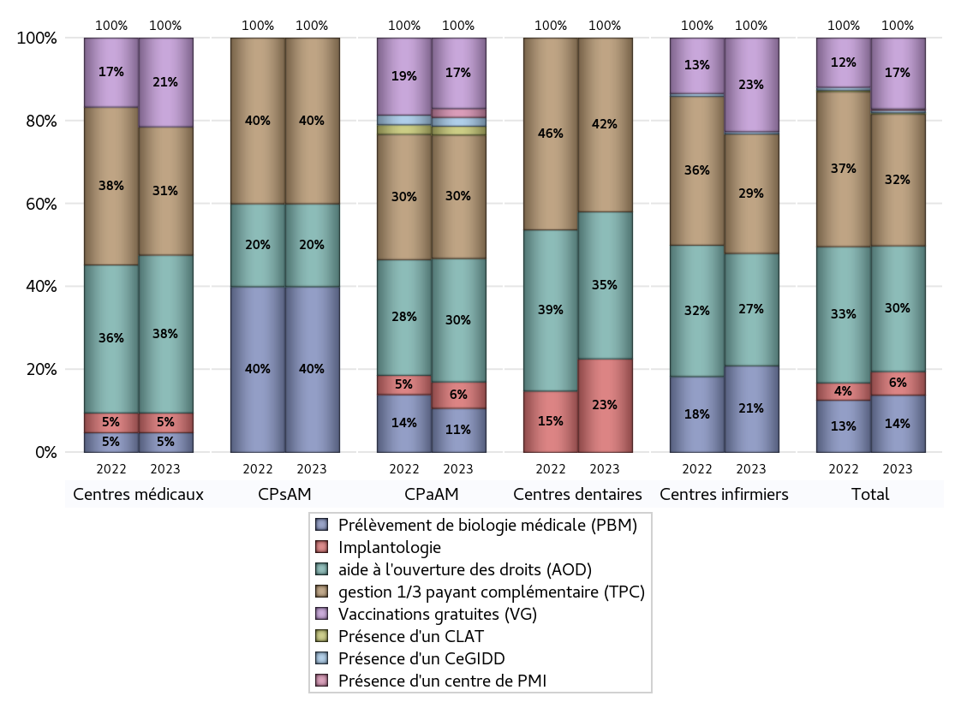
ACTIVITES SPECIFIQUES
 | centres médicaux |  |  | Centres de santé polyvalents sans auxiliaires médicaux CPsAM |  | Centres de santé polyvalents avec auxiliaires médicaux CPaAM |  | Total centres à activité médicale | Centres de santé dentaires |  |  | Centres de santé infirmiers |  | Grand Total | Dont centres de santé pluri professionnels
 | avec MG et avec auxiliaires médicaux | avec MG et sans auxiliaires médicaux | sans MG | avec MG | sans MG | avec MG | sans MG |  | avec MG et avec auxiliaires médicaux | avec MG et sans auxiliaires médicaux | sans MG | avec MG | sans MG
Prélèvement de biologie médicale (PBM) | 1 | 1 | 0 | 2 | 0 | 5 | 0 | 9 | 0 | 0 | 0 | 0 | 37 | 46 | 6
Sous total PBM | 2 |  |  | 2 |  | 5 |  |  | 0 |  |  | 37
Implantologie | 1 | 1 | 0 | 0 | 0 | 3 | 0 | 5 | 0 | 0 | 14 | 0 | 0 | 19 | 4
Sous total implanto | 2 |  |  | 0 |  | 3 |  |  | 14 |  |  | 0
aide à l'ouverture des droits (AOD) | 8 | 8 | 0 | 0 | 1 | 11 | 3 | 31 | 0 | 0 | 22 | 0 | 48 | 101 | 19
Sous total AOD | 16 |  |  | 1 |  | 14 |  |  | 22 |  |  | 48
gestion 1/3 payant complémentaire (TPC) | 5 | 7 | 1 | 2 | 0 | 11 | 3 | 29 | 0 | 0 | 26 | 0 | 51 | 106 | 16
Sous total TPC | 13 |  |  | 2 |  | 14 |  |  | 26 |  |  | 51
Présence d'un CLAT | 0 | 0 | 0 | 0 | 0 | 1 | 0 | 1 | 0 | 0 | 0 | 0 | 0 | 1 | 1
Sous total CLAT | 0 |  |  | 0 |  | 1 |  |  | 0 |  |  | 0
Présence d'un CeGIDD | 0 | 0 | 0 | 0 | 0 | 1 | 0 | 1 | 0 | 0 | 0 | 0 | 1 | 2 | 1
Sous total CeGIDD | 0 |  |  | 0 |  | 1 |  |  | 0 |  |  | 1
Présence d'un CPEF | 0 | 0 | 0 | 0 | 0 | 0 | 0 | 0 | 0 | 0 | 0 | 0 | 0 | 0 | 0
Sous total CPEF | 0 |  |  | 0 |  | 0 |  |  | 0 |  |  | 0
Présence d'un centre de PMI | 0 | 0 | 0 | 0 | 0 | 1 | 0 | 1 | 0 | 0 | 0 | 0 | 0 | 1 | 1
Sous total PMI | 0 |  |  | 0 |  | 1 |  |  | 0 |  |  | 0
Vaccinations gratuites (VG) | 3 | 6 | 0 | 0 | 0 | 8 | 0 | 17 | 0 | 0 | 0 | 0 | 40 | 57 | 11
Sous total VG | 9 |  |  | 0 |  | 8 |  |  | 0 |  |  | 40
Total | 42 |  |  | 5 |  | 47 |  | 94 | 62 |  |  | 177 |  | 333 | 59

